Раскладка бруса
КОМПОЗИТНЫЙ БРУС
проект СП ЛПТП.665121.103М 1/7
кол. | длина м. | цена с НДС | Стоимость с НДС
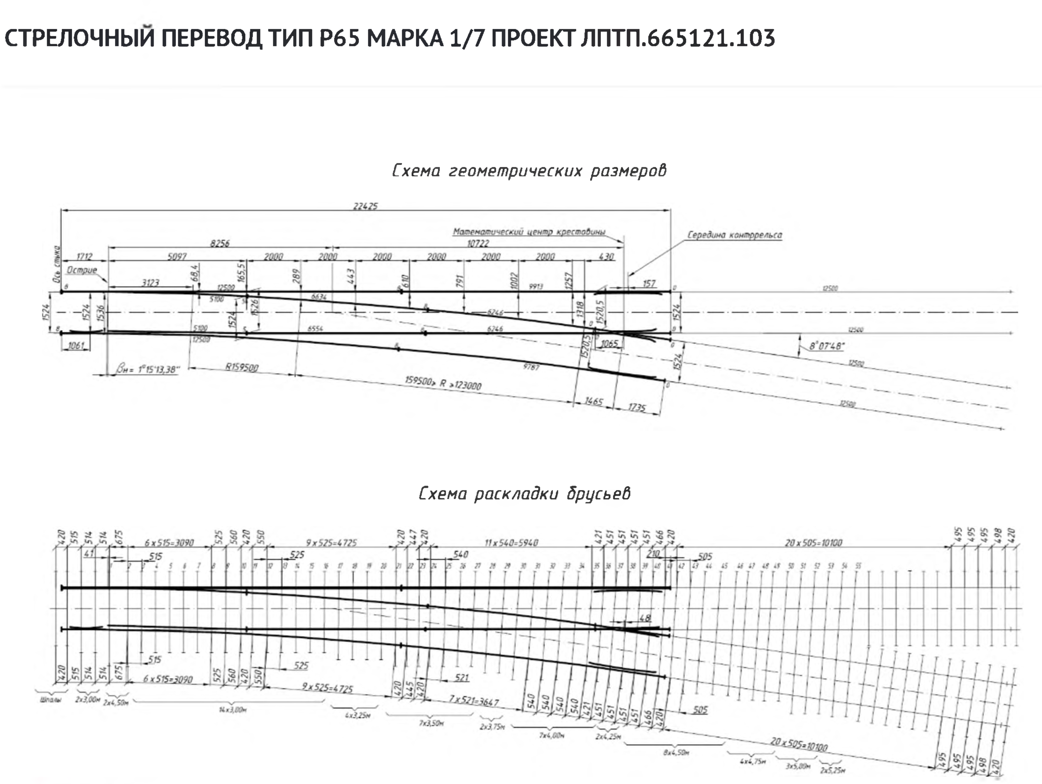
2 | 3,00 | 21,900.00 | 43,800.00
2 | 4,50 | 37,350.00 | 74,700.00
14 | 3,00 | 21,900.00 | 306,600.00
4 | 3,25 | 26,975.00 | 107,900.00
7 | 3,50 | 29,050.00 | 203,350.00
1 | 3,75 | 31,125.00 | 31,125.00
6 | 4,00 | 33,200.00 | 199,200.00
2 | 4,25 | 35,275.00 | 70,550.00
8 | 4,50 | 37,350.00 | 298,800.00
4 | 4,75 | 39,425.00 | 157,700.00
3 | 5,00 | 41,500.00 | 124,500.00
2 | 5,25 | 43,575.00 | 87,150.00
ИТОГО за комплект |  |  | 1,705,375.00

КОМПОЗИТНЫЙ БРУС
проект СП ЛПТП.665121.103М 1/7
кол. | длина м. | Кол-во
2 | 3,00 | 3 | 21,900.00 | 65,700.00
2 | 4,50 | 2 | 37,350.00 | 74,700.00 | для переводного мех
14 | 3,00 | 14 | 21,900.00 | 306,600.00
4 | 3,25 | 4 | 26,975.00 | 107,900.00
7 | 3,50 | 7 | 29,050.00 | 203,350.00
1 | 3,75 | 2 | 31,125.00 | 62,250.00
6 | 4,00 | 7 | 33,200.00 | 232,400.00
2 | 4,25 | 2 | 35,275.00 | 70,550.00
8 | 4,50 | 7 | 37,350.00 | 261,450.00
4 | 4,75 | - | 39,425.00 | -
3 | 5,00 | - | 41,500.00 | -
2 | 5,25 | - | 43,575.00 | -
ИТОГО за комплект |  |  |  | 1,384,900.00

18 | 11300 | 203,400.00 |  | 1,588,300.00

 |  |  |  | 117,075.00

